المؤشرات الكلية

سوق العراق للاوراق المالية
جلسة الخميس 2026/9/10 |  |  |  | تقرير أسعار الأسهم المتداولة لسوق العراق للأوراق المالية
الجلسة (159)
الاسهم المتداولة المدرجة و OTC |  |  | 27,938,763,345 |  |  | قيمة الأسهم المتداولة المدرجة و OTC |  | 14,229,471,243 |  |  | صفقات الشركات المدرجة وOTC | 1032
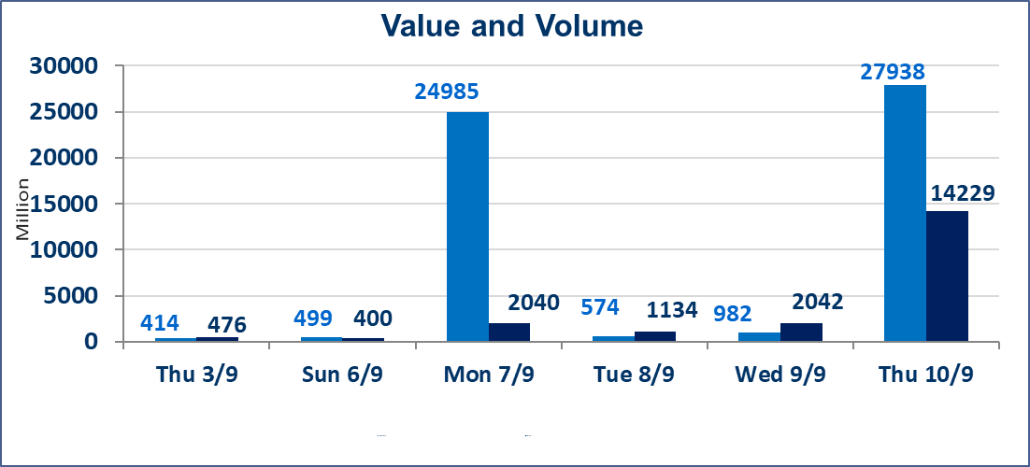
المؤشر60 ISX اليوم | 978.73 |  | نقطة |  |  | المؤشر15 ISX اليوم | 1231.23 | نقطة
المؤشر 60 ISX السابق | 979.72 |  | نقطة |  |  | المؤشر 15 ISX السابق | 1233.26 | نقطة
نسبة التغير | -0.10 |  | % |  |  | نسبة التغير | -0.16 | %
عدد النقاط | -0.99 |  | نقطة |  |  | عدد النقاط | -2.03 | نقطة

الشركات المدرجة | 103 | OTC | 22 | 125 |  | الشركات غير المتداولة المدرجة | 48 | OTC | 21 | 69
الشركات المتداولة | 45 | OTC | 1 | 46 |  | الشركات المرتفعة |  |  | 12
شركات الهيئة العامة |  |  |  | 1 |  | الشركات المنخفضة |  |  | 12
الموقوفة بقرار من هيأة الأوراق المالية |  |  |  | 9
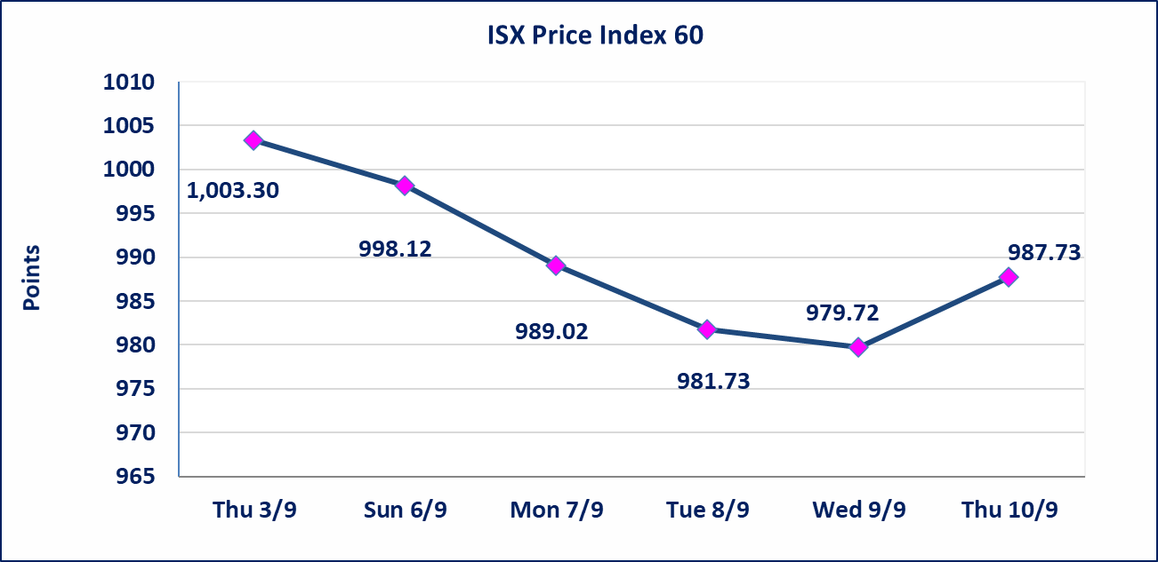
 |  |  |  |  |  |  | 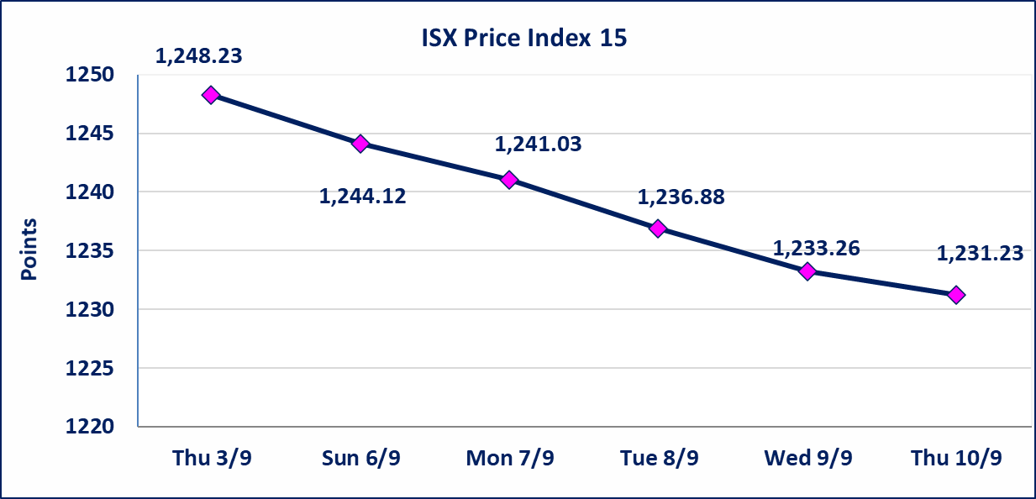
الحمراء للتامين (NHAM) | أرسل سوق العراق للاوراق المالية كتاب إلى شركة الحمراء للتامين للافصاح عن اهم الاحداث الجوهرية التي أدت إلى انخفاض سعر السهم لجلستين بكامل حدود نسبة التغير لجسلتي 9/9 و 2026/9/10.
الاوامر الخاصة | نفذت شركة براعم الخير للوساطة أمر متقابل مقصود على أسهم شركة مصرف الانصاري بعدد أسهم (24,000,000,000) سهم، وقيمة بلغت (1,200,000,000) دينار، في زمن الجلسة الاضافي (بعد الساعة 1 ظهراً) وفقاً لاجراءات تنفيذ الصفقات الكبيرة.
الاوامر الخاصة | نفذت شركة الرافدين للوساطة (بيع ) وشركة نور الوميض للوساطة (شراء) أمر خاص على أسهم شركة مصرف الاهلي العراقي بعدد أسهم (3,070,000,000) سهم، وقيمة بلغت (11,727,400,000) دينار، في زمن الجلسة الاضافي (بعد الساعة 1 ظهراً) وفقاً لاجراءات تنفيذ الصفقات الكبيرة.
مصرف الطيف الاسلامي (BTIB) | إيقاف التداول على أسهم الشركة إعتباراً من جلسة الخميس الموافق 2026/9/3 إستناداً إلى قرار هيأة الاوراق المالية المرقم 297/2 في 2026/9/3.
الخير للتأمين (NKHA) | البدء بعمليات ايداع شهادات اسهم المساهمين لشركة الخير للتأمين إعتباراً من جلسة الثلاثاء الموافق 2026/9/1 وسيتم اطلاق التداول إعتباراً من جلسة الثلاثاء 2026/9/22 بعد ايداع 5% من رأس المال او بعد مرور (21) يوم من تاريخ بدء الايداع في منصة الشركات غير المدرجة ISX-OTC.
الوطنية للصناعات الغذائية (INFF) | تم البدء بعمليات ايداع شهادات اسهم المساهمين للشركة الوطنية للصناعات الغذائية إعتباراً من جلسة الاحد 2026/5/24 وسيتم اطلاق التداول لحين اكمال انتهاء الاجراءات في مركز الايداع في منصة الشركات غير المدرجة ISX-OTC.
الحد الأعلى والادنى للتغير في السعر | نسبة التغير الحدود الدنيا للحركة السعرية للاسهم من (5% الى 10%) والحدود العليا من(10% الى 25%)في كافة المنصات ماعدا منصة OTC.
Web site : www.isx-iq.net E-mail : info-isx@isx-iq.net |  |  |  |  | 07834000034 - 07711211522 : ص . ب :3607 العلوية الهاتف |  |  |  |  |  | بغداد /الكرادة/ قرب المسرح الوطني /مجاور مصرف الخليج التجاري

نسبة التغير
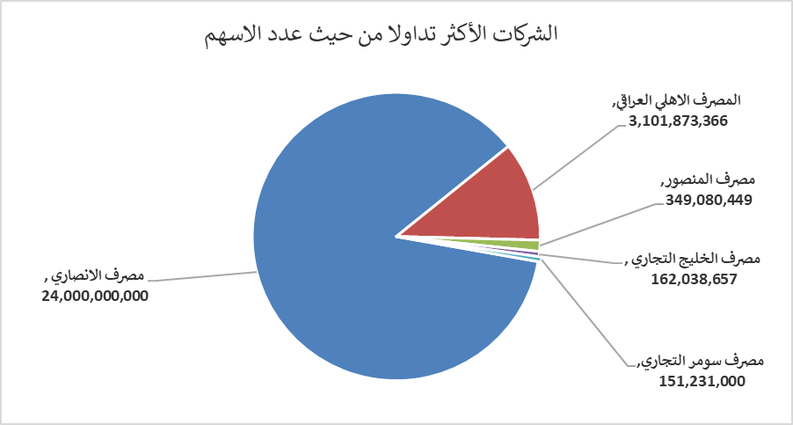
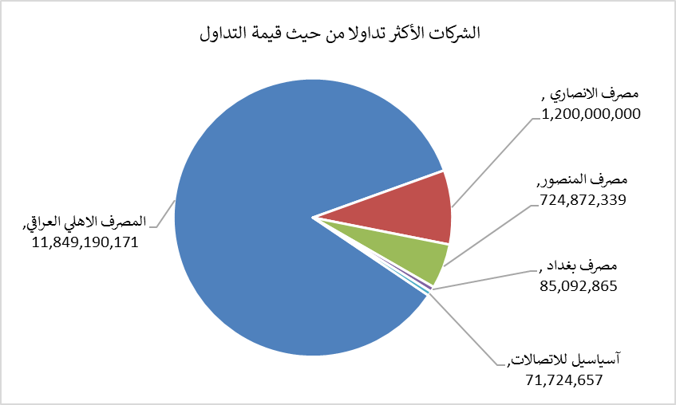
الشركات الأكثر ارتفاعاً وانخفاضاً

نسبة التغير لاسعار الاغلاق الاكثر ارتفاعاً |  |  |  | نسبة التغير لاسعار الاغلاق الاكثر انخفاضاً
اسم الشركة | اغلاق | التغير(%) | الاسهم المتداولة | اسم الشركة | اغلاق | التغير (%) | الاسهم المتداولة
مصرف الاقتصاد | 0.250 | 8.70 | 35,747,821 | مصرف الشرق الأوسط | 0.070 | -12.50 | 2,244,831
مدينة العاب الكرخ السياحية | 4.520 | 7.62 | 260,000 | الحمراء للتامين | 4.050 | -10.00 | 1,396,456
الموصل لمدن الالعاب | 6.540 | 2.19 | 435,597 | المدينة السياحية لسد الموصل | 14.000 | -6.67 | 1,000,397
مصرف الائتمان | 0.500 | 2.04 | 19,732,040 | مصرف الدولي الاسلامي | 0.140 | -6.67 | 50,000
مصرف التجاري العراقي الاسلامي | 0.560 | 1.82 | 4,363,290 | انتاج الالبسة الجاهزة | 2.190 | -2.67 | 460,000

الشركات الاكثر نشاطا حسب الاسهم المتداولة (حجم التداول) |  |  |  | الشركات الاكثر نشاطا حسب القيمة المتداولة
اسم الشركة | اغلاق | التغير(%) | الاسهم المتداولة | اسم الشركة | اغلاق | التغير (%) | القيمة المتداولة
مصرف الانصاري | 0.050 | 0.00 | 24,000,000,000 | المصرف الاهلي العراقي | 3.820 | 0.00 | 11,849,190,171
المصرف الاهلي العراقي | 3.820 | 0.00 | 3,101,873,366 | مصرف الانصاري | 0.050 | 0.00 | 1,200,000,000
مصرف المنصور | 2.090 | 0.97 | 349,080,449 | مصرف المنصور | 2.090 | 0.97 | 724,872,339
مصرف الخليج التجاري | 0.330 | 0.00 | 162,038,657 | مصرف بغداد | 2.910 | -0.34 | 85,092,865
مصرف سومر التجاري | 0.220 | 0.00 | 151,231,000 | آسياسيل للاتصالات | 15.470 | -0.19 | 71,724,657

